メインバトル画面
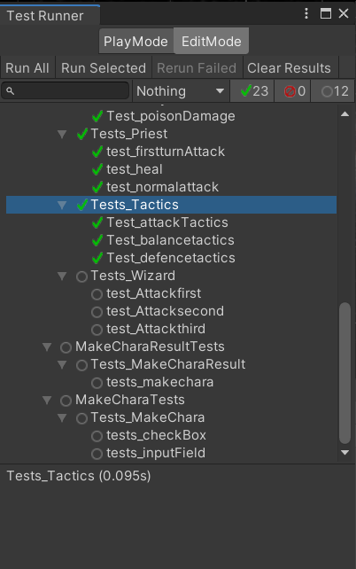
大項目 | 中項目 | 入力 | 出力 | 初回テスト実施日 | 結果 | テスト合格日 | エビデンス番号
メインバトル | AttackTactics | target() | ターゲットプレイヤー取得 | 2021-08-18 | OK | 2021-08-18 | 1
 | BalanceTactics | target() | ターゲットプレイヤー取得 | 2021-08-18 | OK | 2021-08-18 | 1
 | DefenceTactics | target() | ターゲットプレイヤー取得 | 2021-08-18 | OK | 2021-08-18 | 1
1

